GEN_MAIN
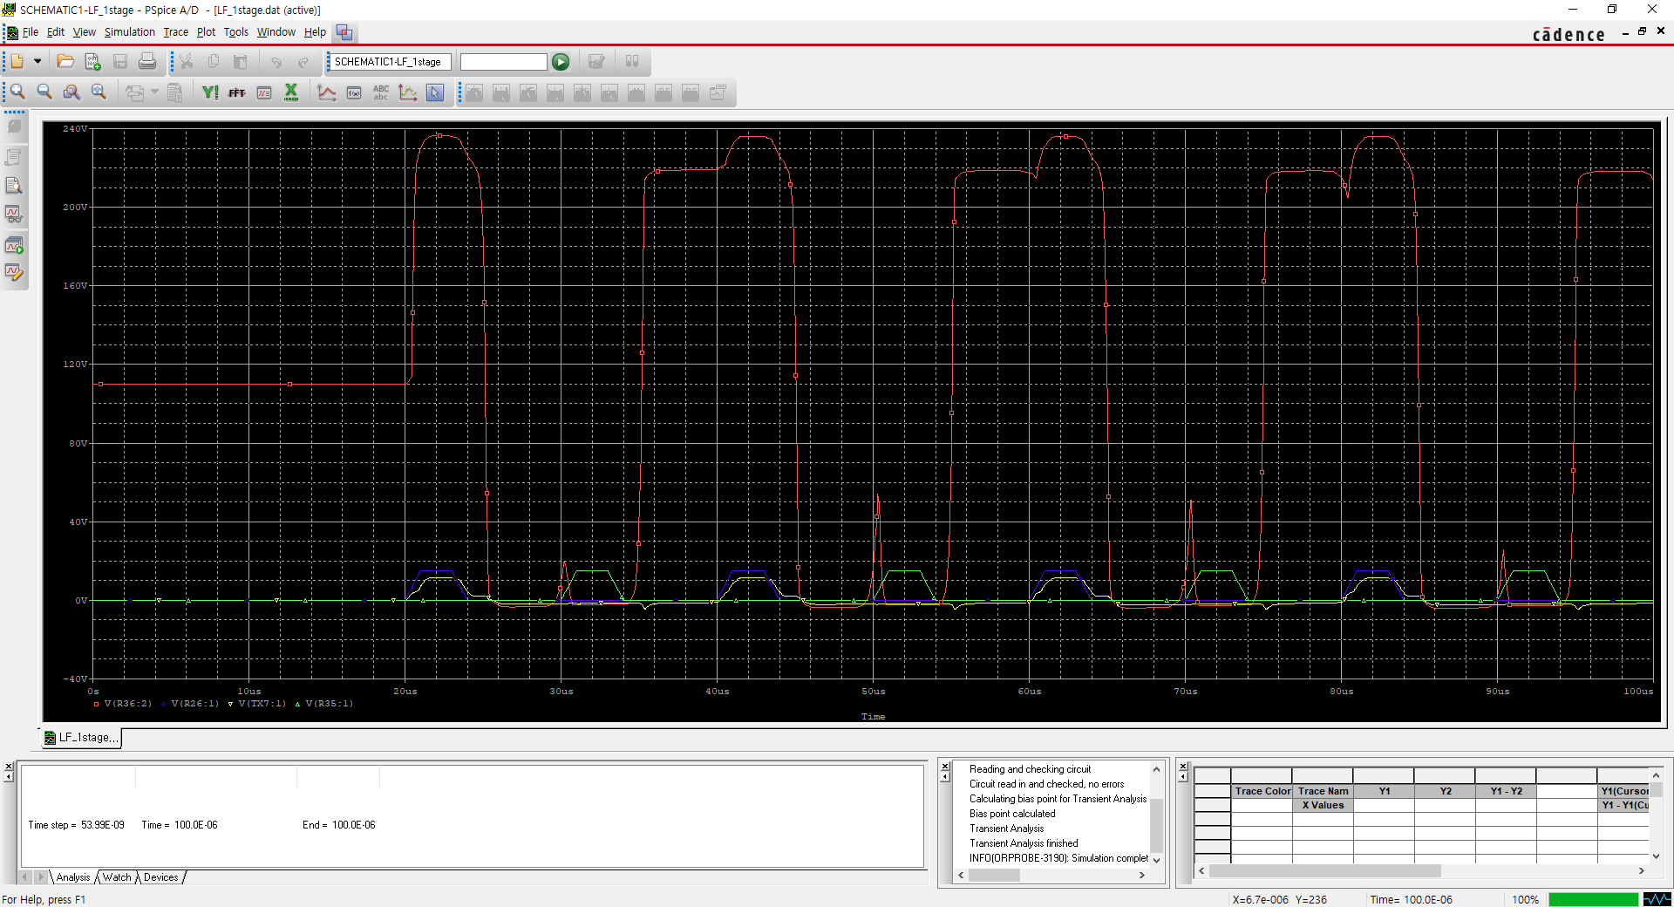
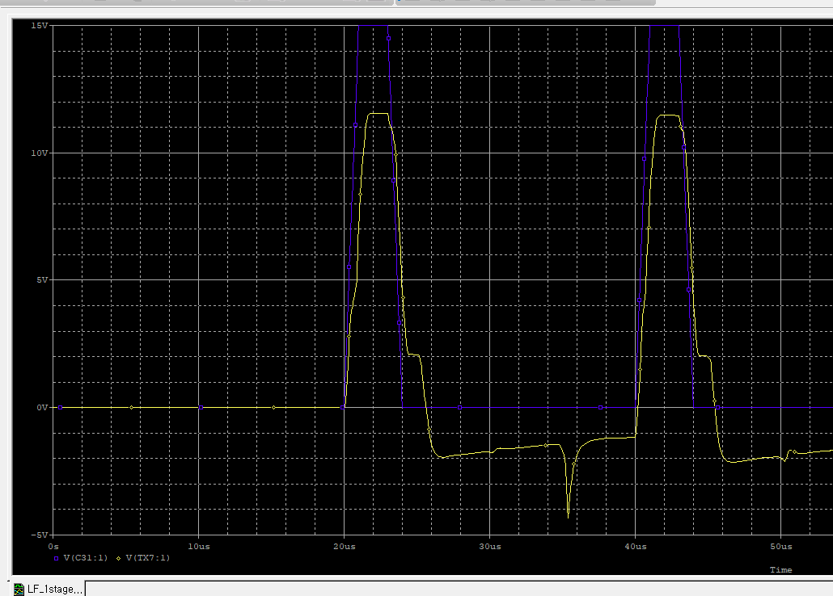
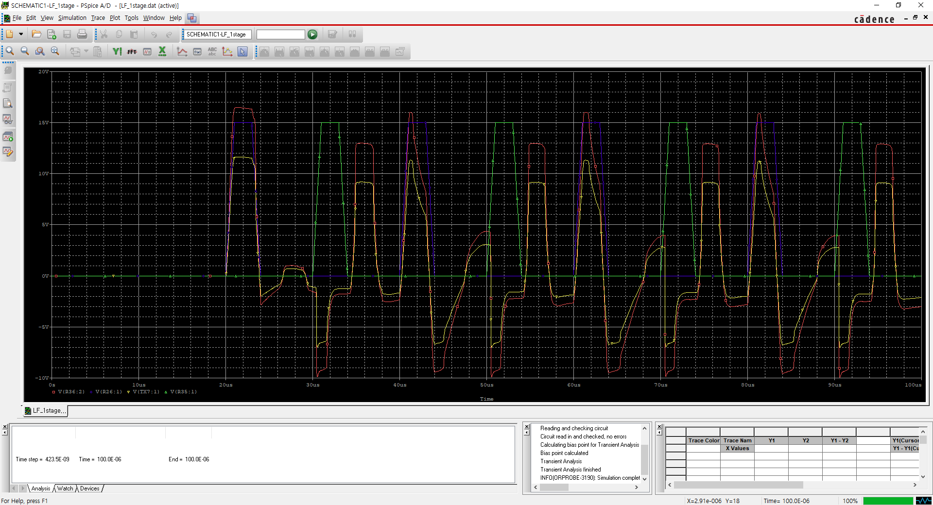
Origin

Sheet1
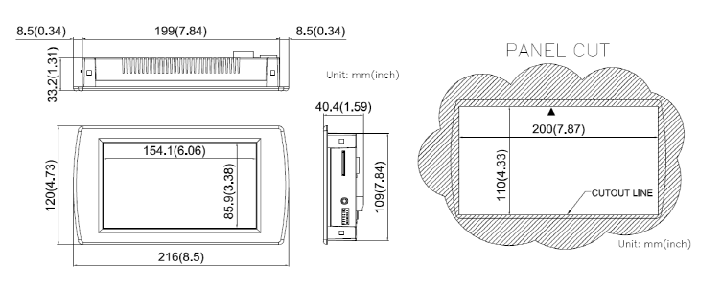
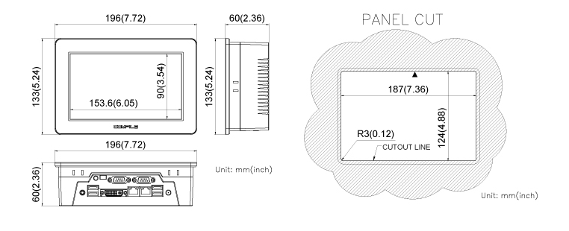
 | PN | Vendor | Cost | LCD | Memory |  | RAM | Case
Touch PC | CWV2-070BR | COMFILE | 363,000 | 7인치 | FLASH | 4GB | 512M | 베젤
 | CPCV5-070WR | COMFILE | 583,000 | 7인치 | HDD | 128GB | 4GB | 방수

